L-1 基礎審査項目チェックシート(1)
様式L-1 基礎審査項目チェックシート

・｢提案書｣の提案内容が、下記に示されている「要求水準書」の確認事項を満たす内容となっているか確認してください。
・｢提案書｣で要求水準を満たしていることが確認可能な事項は、その内容が示されている様式No（複数可）を記載し応募者確認欄に○を記載してください。
・｢提案書｣に要求水準を満たしていることが分かる具体的な記載がない場合は、実現可能であることを確認の上、応募者確認欄に「実現可能」と記載してください。

項目等 |  |  |  |  | 確認事項 | 様式 Ｎｏ | 応募者 確認
第2章 設計業務
第1節 設計業務総則
 | 1.業務の対象範囲 |  |  |  | 設計業務は、本施設を対象とし、その設計については、入札時の提案書類、事業契約書、本書に基づいて、事業者の責任において基本設計及び実施設計を行うものとする。 ア 事業者は、設計業務の内容について本市と協議し、業務の目的を達成すること。 イ 事業者は、定期的に業務の進捗状況を報告すること。 ウ 事業者は、業務に必要となる現況測量、地盤調査等を事業者の責任で行い、関係法令に基づいて業務を遂行するものとする。 エ 事業者は、「公共建築工事標準仕様書（建築工事編、電気設備工事編、機械設備工事編）令和４年版」（国土交通省大臣官房官庁営繕部監修、社団法人公共建築協会編集・発行）や日本建築学会制定の標準仕様書を基準とし、業務を遂行するものとする。 オ 必要となる関係官庁への許認可申請、協議、報告、届出、その必要図書の作成および手続き（建築基準法第５条の４に規定される工事監理者を含む）等は、事業者の経費負担により実施する。 カ 図面、工事費内訳書等の様式、縮尺表現方法、タイトル及び整理方法は、本市の指示を受けること。また、図面は、工事毎に順序よく整理して作成し、各々一連の整理番号を付けること。 キ 本市が市民や議会等に向けて設計内容に関する説明を行う場合は、本市の要請に応じて説明用資料を作成し、必要に応じて説明に関する協力を行うこと。 ク 事業者は、市が交付金等を申請するために必要な支援を行うこと。
 | 2. 業務期間 |  |  |  | 設計業務の期間は、本施設の運営開始日を基に事業者が計画することとし、具体的な設計期間については事業者の提案に基づき事業契約書に定めるものとする。事業者は、関係機関と十分協議した上で、事業全体に支障のないよう設計スケジュールを調整し、本業務を円滑に推進するよう設計業務期間を設定すること。
 | 3. 設計体制と主任技術者の設置・進捗管理 |  |  |  | 事業者は、設計業務の主任技術者を配置すること。組織体制と合わせて設計着手前に次の書類を提出すること。設計の進捗管理については、事業者の責任において実施すること。 ア 設計業務着手届 イ 主任技術者届（設計経歴書を添付のこと。） ウ 担当技術者・協力技術者届
 | 4. 設計計画書及び設計業務完了届の提出 |  |  |  | 事業者は、設計着手前に詳細工程表を含む設計計画書を作成し、本市に提出して承諾を得ること。
 |  |  |  |  | なお、設計業務が完了したときは、基本設計及び実施設計それぞれについて設計業務完了届を提出するものとする。
第2節 事前調査業務 |  |  |  |  | 事業者は、本事業の遂行に際し、設計時における事前調査として、必要に応じて現況測量、地盤調査等の事前調査を実施すること。
 |  |  |  |  | 調査に先立ち、調査概要及び日程等を記載した事前調査要領書を本市に提出し確認を受けること。
第3節 設計業務（共通事項） |  |  |  |  | 本事業の設計業務対象施設は、体育館及び防災公園とし、その詳細は以下に示すとおりとする。 なお、事業予定地は市街化調整区域内に位置しているが、体育館（観覧場を含む）、防災備蓄倉庫、屋外トイレ及び休養施設等の建築物の建築については、都市計画事業の施行として行う開発行為として都市計画法第 29 条第 1 項第 4 号に該当（適用除外）し、事業者の提案により都市公園法に基づく設置管理許可を受けて整備する公園施設の付帯施設の建築については、都市計画法第 29 条第 1 項第 3 号に該当（適用除外）する。
 | 1.施設配置の考え方 |  |  |  | 体育館の整備基本方針である「誰もが快適に使用でき、健康づくりを楽しむ、にぎわいと交流、安全安心の拠点」を目指す施設とするため、本施設の主施設として体育館を計画すること。
 |  |  |  |  | 各機能の配置にあたっては、体育館内･外の利用のほか、計画地北側の広場公園との連携、自動車のアクセス動線や鉄道駅からの動線等を考慮すること。
 |  |  |  |  | 体育館利用者のみならず、公園の利用や災害時の利用等、多様な利用の視点を考慮すること。
 |  |  |  |  | 体育館の延床面積は約12,500㎡以上とする。なお、＋5%（13,125㎡）の範囲まで許容する。
 |  |  |  |  | 高圧線（架空）や都市ガスの管路は既存位置を維持すること。
 |  |  |  |  | 自動車による来訪が主体となることを考慮すること。イベント時については、JR各務ケ原駅や名鉄二十軒駅など公共交通機関によるアクセスも想定すること。
 |  |  |  |  | 計画地に隣接する既存の住宅に配慮した施設配置とすること。具体的には、既存の住宅から10m以上の緩衝緑地帯を整備するほか、防災公園から住宅地及び住宅地に隣接する生活道路へ誤って進入することがないよう防護柵を設置すること。これらの設置については、防災公園から既存住宅側の目隠しになるよう配慮すること。
 |  |  |  |  | また、緩衝緑地帯については落葉の少ない樹種を選定する等の配慮をすること。
 |  |  |  |  | 防災公園内に配置する駐車場は、広場公園内で行われる各種イベント（テニスや弓道の大会、多目的広場でのイベント等）の際にも一定量が利用されることを想定すること。
 |  |  |  |  | 防災公園のメインエントランスは、計画地の東西に設けること。
 |  |  |  |  | 防災公園は、体育館を中心に、センタープラザ･プロムナードゾーン、芝生広場･遊戯施設ゾーンを配置するとともに、これらの施設利用者に対応した駐車場を確保すること。
 |  |  |  |  | 付帯事業を実施する場合は、市道各400号線からの利用が可能となる位置に飲食・物販ゾーンとして配置すること（以下、「飲食・物販ゾーン（付帯事業エリア）」という）。
 |  |  |  |  | 防災公園の市道各400号線沿いや市道各416号線沿いの位置に、シャトルバスの発着可能なエリアを想定すること。
 |  |  |  |  | 駐車場の利用が少ない曜日･時間帯における空間の有効活用について、自由な発想による提案を期待する。一例として、アーバンスポーツの発展を見据え、バスケットボール（３×３）やスケートボード等を実施できるエリアを設けることが想定されるが、これに限定せずにより有効な活用方策を積極的に提案されたい。
 |  |  |  |  | 災害対策用倉庫を体育館内に、防災備蓄倉庫を別棟で配置し、独立した管理が可能となるよう計画すること。
 | 2. 周辺環境・地球環境への配慮
 |  | (1) 地域性・景観性 |  |  | 周辺の既存集落との調和を図りつつ、地域に親しまれる景観を創ること。
 |  |  |  |  | 建物は、自然採光や自然換気に配慮し、明るく開放感のある親しみやすいデザインとし、景観性を重視すること。
 |  |  |  |  | 建設工事中も含めて、周辺への騒音や振動、臭気等による影響を最大限抑制する計画とすること。
 |  |  |  |  | 本施設の夜間利用に際し、利用者の安全性に配慮するとともに、光害を含む周辺環境への影響に配慮した計画とすること。
 |  | (2) 環境保全・環境負荷低減 |  |  | 環境負荷低減に配慮し、ZEB Oriented以上の性能を確保した施設とすること。
 |  |  |  |  | 地球温暖化防止の観点から、環境への負荷の少ない設備等の導入を検討するとともに、省エネルギー性、環境保全性、経済性に配慮したシステムを採用する他、二酸化炭素の吸収源やヒートアイランド現象抑制の観点にも配慮すること。
 |  |  |  |  | 自然採光の利用、節水器具の採用、中水利用システムの導入、リサイクル資材の活用、断熱性への配慮等、施設・設備機器等の省エネルギー化や廃棄物発生抑制等を図ることとし、事業者の創意工夫による具体的なアイデアを提案すること。
 |  |  |  |  | ゼロカーボンシティの実現に向け、省エネルギー化、再生可能エネルギーや自然エネルギーの活用等を積極的に導入する提案を行うこと。
 |  | (3) ユニバーサルデザイン |  |  | 利用者が本施設（外構・敷地へのすべてのアプローチを含む。）を不自由なく安心して利用できることはもとより、子どもから高齢者・障がい者等を含むすべての利用者が安全・安心かつ快適に利用できるよう、「高齢者、障害者等の移動等の円滑化の促進に関する法律」、「岐阜県福祉のまちづくり条例」等の規定に基づき、ユニバーサルデザインに配慮すること。
 |  |  |  |  | 外構及び建物内には、統一性があり、空間と調和したサイン計画を行うこと。
 |  |  |  |  | また、サインは、ユニバーサルデザインの観点から、認知が容易であるものとすること。本業務におけるユニバーサルデザイン対応への基本的な考え方を表 2-1に示す。
 |  |  | 表2-1 ユニバーサルデザイン対応における基本的な考え方
 |  |  |  | 共通 | ・施設内の段差をなくす。 ・誘導や案内サインは、点字、ピクトサイン、多言語、フラッシュランプ、ディスプレイによる表示等に対応した内容とし、通行に支障がなく分かりやすい位置に設置する。 ・必要な箇所に両側２段の手すりを連続して設置する。
 |  |  |  | 駐車場 | ・優先駐車場をエントランスに近接した位置に設ける。
 |  |  |  | エントランス | ・段差を設ける場合には、スロープ等を設置する。 ・受付カウンターに座位カウンターを設ける。
 |  |  |  | 廊下 | ・車椅子使用者に配慮し、通行しやすい十分な通路幅員を確保する。
 |  |  |  | 階段・エレベーター | ・エレベーターを設置する。
 |  |  |  | 更衣室・脱衣場 | ・車椅子使用者や障がい者、性別の違う親子等が利用しやすい多目的更衣室を設置する。 ・更衣室のシャワーブースは車椅子使用者のために広めのブースを確保し、車椅子でも通行可能な床面構造とする。
 |  |  |  | トイレ | ・車椅子使用者に配慮した広いスペースのバリアフリートイレを設ける。
 |  |  |  | 授乳室 | ・授乳スペース、オムツ交換スペースを設ける。
 | 3. 周辺インフラとの接続
 |  | (1) 接続道路 |  |  | 南方向及び東方向からのアクセスは、片側１車線が確保され、歩道が設置されている市道各416号線の利用（国道21号の各務原一丁目交差点から北進）を基本とすること。
 |  |  |  |  | 西方向からのアクセスは、片側１車線が確保される市道各548号線（西側付け替え道路として新設）の利用を基本とすること。なお、具体的な新設市道の位置等は「添付資料12 付け替え道路計画図」を参照すること。
 |  | (2) 上水道 |  |  | 給水設備の設計及び施工は、事業者側の提案により実施すること。実施の際は、適宜、本市水道施設課と協議を行うこと。上水道の引き込みに係る負担金等は、本市の負担とする。
 |  | (3) 下水道 |  |  | 既存下水道への排水管の設計及び施工は、事業者側の提案により実施すること。実施の際は、適宜、本市下水道課と協議を行い調整すること。下水道の引き込みに係る負担金は、本市の負担とする。
 |  | (4) 雨水排水 |  |  | 計画地内及び周辺に水路（農水、用悪水）が設置されており、山の前水路が流末となっている。
 |  |  |  |  | 雨水については、山の前水路に放流することを想定し、農水については耕作に影響を及ぼさないように配慮すること。なお、計画地内の山の前水路は現位置で暗渠化する予定である。
 |  |  |  |  | 雨水排水の処理方法等は、可能な限り有効利用及び事業地内での浸透を図ったうえで、事業者の提案により、適切に排水施設を設けること。
 |  |  |  |  | 想定される流量を「添付資料17 流量計算書」に示す。
 |  | (5) 電力 |  |  | 計画地北側に高圧線、中央に送電線が設置されており、敷地内の引き込みは比較的容易であると想定されるが、施設配置にあたっては、特に高圧線からの離隔に配慮すること。
 |  |  |  |  | 電線の引き込み方法等は、事業者の提案による。実施の際は、適宜、供給業者と協議を行うこと。電力の引き込みに係る負担金は、本市の負担とする。
 |  | (6) ガス |  |  | 計画地中央に都市ガス管が敷設されており、敷地内への引き込みは比較的容易であると想定される。引き込み方法等は事業者の提案による。実施の際は、適宜、供給業者と協議を行うこと。
 |  |  |  |  | ガスの引き込みに係る負担金は、本市の負担とする。但し、公園敷地にガスを引き込む場合には、工事費用等の初期費用は、事業者の負担とする。
 |  | (7) 電話 |  |  | 計画地周辺には電話線が設置されており、敷地内への引き込みは比較的容易であると想定される。引き込み方法等は事業者の提案による。実施の際は、適宜、通信事業者と協議を行うこと。なお、現況及び計画は、関係機関に確認のこと。
 |  |  |  |  | 工事費用等の初期費用が必要となる場合には、事業者の負担とする。
 |  | (8) 通信 |  |  | 引き込み方法等は事業者の提案による。実施の際は、適宜、通信事業者と協議を行うこと。なお、現況及び計画は、関係機関に確認のこと。
 |  |  |  |  | 工事費用等の初期費用が必要となる場合には、事業者の負担とする。
 | 4. 安全計画
 |  | (1) 平時の安全性の確保 |  |  | 吹抜けや窓ガラス等、落下の危険性が予想される箇所には、安全柵（落下防止策等）やネット等を設けて、安全性を確保すること。
 |  |  |  |  | ガラス窓のある開口部、屋内の扉等については、強化ガラスの採用や飛散防止フィルムを張る等により、ガラスが割れにくくするとともに、割れた際の安全性に十分配慮すること。
 |  |  |  |  | また、天井落下防止策を講じ、安全性を確保すること。
 |  |  |  |  | 外灯等の照明計画や樹木の配置を適切に行い、利用者同士の視認性を確保するなど、公園の保安管理に配慮すること。
 |  |  |  |  | ごみのポイ捨てや落書き等が発生しにくいよう配慮した空間形成とすること。
 |  | (2) 保安警備の充実 |  |  | 駐車場部分のバリカーの設置など、夜間は防災公園全体が施錠可能な設えとすること。ただし、付帯施設は除く。
 |  |  |  |  | 日中の不審者対策や夜間等における不法侵入を防止する等、施設の保安管理に留意した計画とし、施錠装置は全諸室に設けること。
 |  |  |  |  | 防犯上、適切な照明設備を設置すること。特に夜間利用を想定する範囲には、防犯対策を考慮した適切な照度を確保すること。
 |  |  |  |  | 利用者の貴重品・所持品保管場所の盗難防止対策を十分に行うとともに、利用者のプライバシーにも配慮すること。
 | 5. 防災計画 |  |  |  | 基本計画において、本施設は、体育館を含む防災公園に災害時活動拠点や避難場所、物資拠点としての機能を確保し、本市の「安全安心の拠点」に位置づけられている。 本施設が、「安全安心の拠点」としての機能を発揮するための基本方針及び整備対象施設における導入機能の考え方を以下に示す。
 |  | (1) 「安全安心の拠点」とするための基本方針
 |  |  | ア 災害時活動拠点としての活用 |  | 災害時の応援部隊として、公助の中心的役割を担う「自衛隊災害派遣部隊」「緊急消防援助隊」「広域緊急援助隊（警察）」が集結する拠点として活用。
 |  |  |  |  | ライフラインの復旧活動を行う関係機関の拠点及び災害ボランティアのサテライトとして活用。
 |  |  | イ 避難場所としての活用 |  | 市民のための臨時の避難場所として、体育館の屋内だけでなく、駐車場における車中泊による避難場所として活用。
 |  |  |  |  | なお、「避難場所としての活用」は災害発生前、「災害時活動拠点としての活用」は災害発生後となる。
 |  |  | ウ 物資拠点としての活用 |  | (a) 防災公園内に防災備蓄倉庫を整備し、鵜沼朝日町の防災備蓄倉庫を補完する災害時の物資拠点として活用。
 |  |  |  |  | 災害時における各施設の活用用途及び必要な設備を表 2-2に示す。 なお、各施設・諸室の具体的な用途、活用イメージ等については、基本計画「第7章 災害時の活用に関する考え方」を参照すること。
 |  |  |  |  | 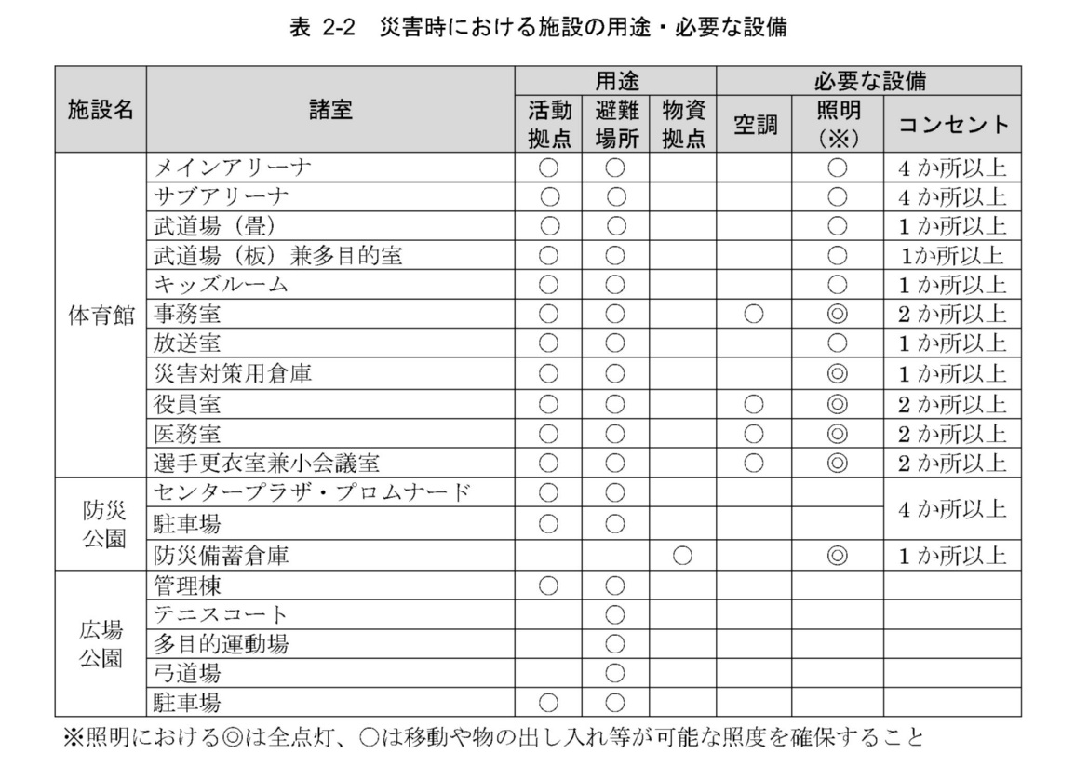
 |  | (2) 整備対象施設における導入機能の考え方
 |  |  | ア 天井等の落下防止対策 |  | 南海トラフ地震等の巨大地震発生時における利用者の安全確保を図るとともに、発災直後から災害時活動拠点や物資拠点として機能するため、天井や照明、その他付属する設備等の落下防止対策を講じること。
 |  |  | イ 災害時の活用に配慮した固定観覧席 |  | メインアリーナ･サブアリーナの固定観覧席は、災害時において避難者の収容･宿泊の場所として活用することから、避難者が座席で横になることが可能な仕様とすること。具体的な座席イメージは「添付資料16 観覧席イメージ」を参照すること。
 |  |  | ウ 電力･ガス等のエネルギー源 |  | ３日以上の連続運転が可能となる自家発電装置と燃料の確保を図るほか、太陽光発電、コージェネレーションシステムによる電力供給の多重化、都市ガスとLP ガスの活用やPAジェネレーターの導入によるエネルギー源の分散化などにより、停電時でも災害時活動拠点や避難場所として機能するために必要となる照明や空調等の機能を維持できるようにすること。災害時に最低限必要な設備は、表2-2を参照すること。
 |  |  |  |  | 屋内外に設置する非常用電源回路のコンセントは、明確に識別できるようにすること。
 |  |  | エ 災害対策用倉庫 |  | 断水に備えた飲料水の確保のほか、食料や災害時活動拠点として機能するために必要となる資機材等を備蓄･保管するため、体育館内に災害対策用倉庫を設けること。
 |  |  | オ 防災備蓄倉庫 |  | 断水に備えた飲料水の確保のほか、食料や災害時活動拠点として機能するために必要となる資機材等を備蓄･保管するため、別棟で防災備蓄倉庫を設けること。
 |  |  |  |  | 外壁面の扉は２か所以上とし、有効高さ3,500mm以上を確保すること。
 |  |  |  |  | 防犯対策として、外壁面の窓には面格子を設置すること。
 |  |  |  |  | 事務室30㎡以上、仕分けスペース150㎡以上を確保し、左記と別にラック設置スペース（通路含む）を適切に確保すること。ラックは1,100パレット×290枚以上が収容可能なものとし、耐荷重は1ｔ/パレット以上（1段に2枚収納可能な場合は、耐荷重２t）、段ごとの高さは1,500mm（荷姿1,300mm程度）以上、最大ラック高さ（パレット積載面）は6,300mm以下、ラック間の通路は4,000mm以上、転倒防止・荷物落下防止対策が講じられたものを設置すること。
 |  |  |  |  | 倉庫内（事務室を除く）は、「トヨタL&F 8FBRS15」（定格荷重1.5ｔ リーチフォークリフト リノーヴァ）及び「トヨタL&F 8RFBAS15」（定格荷重1.5ｔ リーチフォークリフト リノーヴァ ラックストッカー）の使用を想定すること。
 |  |  |  |  | 床面はフォークリフトがスリップしないような仕様とするとともに、天井高やラック高さ、通路幅等を考慮すること。
...

